投标答疑汇总表

投标答疑汇总表
项目名称 |  | 安徽科达洁能辅助办公楼装饰改造及外墙翻新项目
招标单位(名称) |  | 安徽科达洁能股份有限公司
投标单位（名称） |  | /
答疑提出时间 |  | 2025-12-10
序号 | 投标方所提问题 | 类别 | 所提疑问处的页码或编号 | 截图 | 招标人回复
1 | 清单内，装饰工程2F顶面工程部分，无铝方通吊顶，施工图内局部为铝方通吊顶，是否存在漏项 | 图纸问题 |  |  | 清单内存在漏项：缺失40*80*0.8mm木纹铝方通，长度506米（补充清单，按平方计）
2 | 清单内，电气工程部分，每层有12个强电控制箱，电气施工图内，显示为8个控制箱（含应急及空调控制箱），清单是否错误，部分总电箱是否为原有电箱，清单请明确 | 图纸问题 |  | 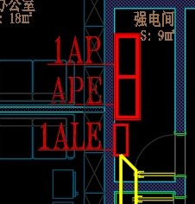 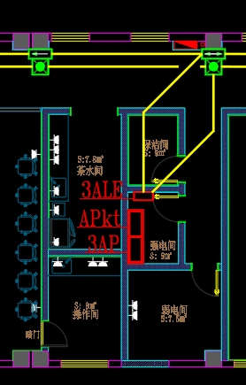 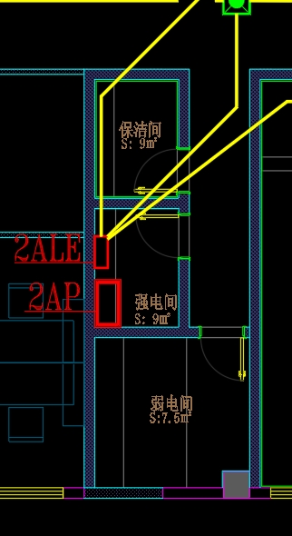 | 统一按照图纸一层改为3个电箱，2F改为2个电箱，3F改为3个电箱 （修改清单数量）
3 | 清单内，消防工程部分，应急及消防报警系统为单独系统，或并入厂区原系统，并入原系统清明确原系统品牌。 | 图纸问题 |  |  | 原消防系统品牌：海湾安全技术有限公司，投标单位自行负责兼容性问题
4 | 清单内，消防工程部分，挡烟垂壁，清明确材质及做法，安装部位 | 其他问题 |  | 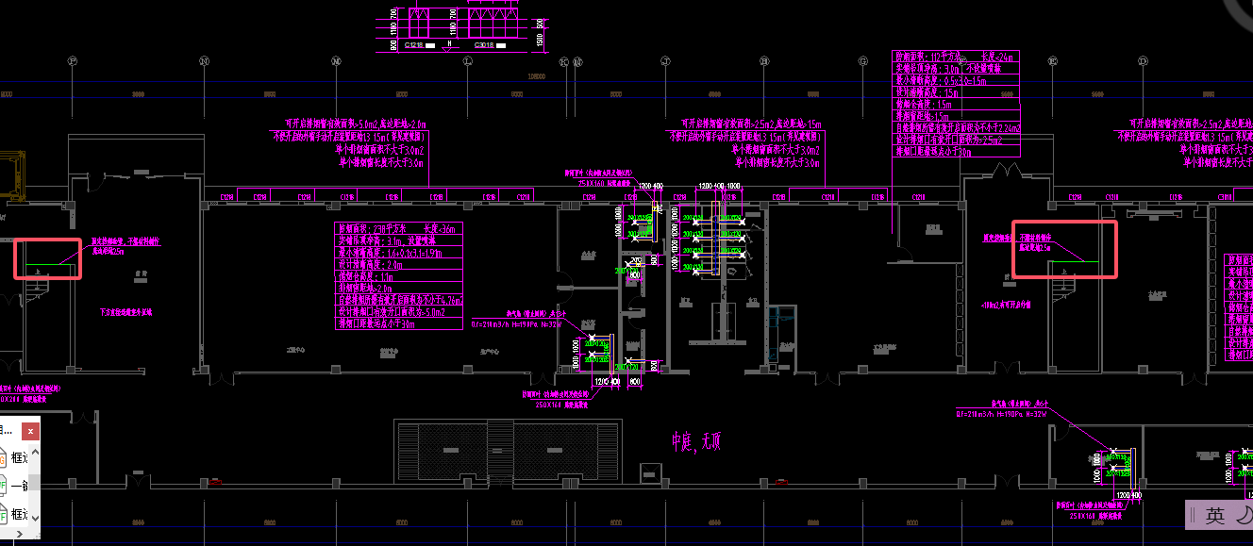 | 防火玻璃，满足0.5h耐火极限; 安装部位图纸有说明
5 | 清单内，外立面改造，新建防火卷帘，请明确材质及做法，安装部位 | 其他问题 |  |  | 钢制防火卷帘，颜色报甲方确定，安装部位需现场工勘中庭天井两端
6 | 消防工程 30901003001 水喷淋(雾)喷头工程量仅有 15 个与喷淋平面图不符 | 图纸问题 |  |  | 水喷淋共计529个，清单调整数量
7 | 电气工程 配电箱 AL 无系统图。请明确 | 图纸问题 |  |  | 不需要考虑（已取消）
8 | 外立面工程 391002001002 墙面一般抹灰：铲除后墙体 ，项目特征描述：第2条、76厚聚合物防水砂浆(干分类)，是否正确？ | 清单问题 |  |  | 笔误，为6mm厚聚合物防水砂浆
9 | 装饰工程铝型材玻璃隔断上方石膏板封板隔墙、单面单层石膏板隔墙未标明石膏板厚度，请明确。 | 图纸问题 |  |  | 9mm厚
10 | 不锈钢踢脚线能否换成铝合金踢脚线 | 其他问题 |  |  | 不更换
11 | 施工图中缺电路系统图 | 图纸问题 | 电气施工图 |  | 参照第7条，AL电箱已取消
12 | 清单中未列定制柜，请确认该项是否包含在本次报价范围内 | 招标文件问题 | 招标清单-装饰工程 |  | 不包含在范围内
13 | 清单中未列明办公楼至消防控制室的电线相关子目，请确认该项是否包含在本次报价范围内 | 招标文件问题 | 招标清单-消防工程 |  | 已预留此部分电线，投标单位负责接驳即可
14 | 电气工程 配电落地箱 Apkt、AM1、APE，三个电箱是否在本次招标范围内？并说明箱体尺寸 | 其它问题 |  |  | 清单中需增加Apkt、AM1、APE三个电箱，包含在本次招标范围内
15 | 图纸标注的是系统窗，请说明？ | 图纸问题 |  |  | 非系统窗，为普通断桥铝合金中空（6+12A+6）玻璃窗
16 | 拆除项内的窗户废品处理是含在报价内了？还是甲方自行处理？ | 招标文件问题 | 报价表外立面改造工程001 |  | 废品处理含在报价内
17 | 采光玻璃天棚无图纸无工艺标准,造价不准确。 | 招标文件问题 | 报价表外立面改造工程 | 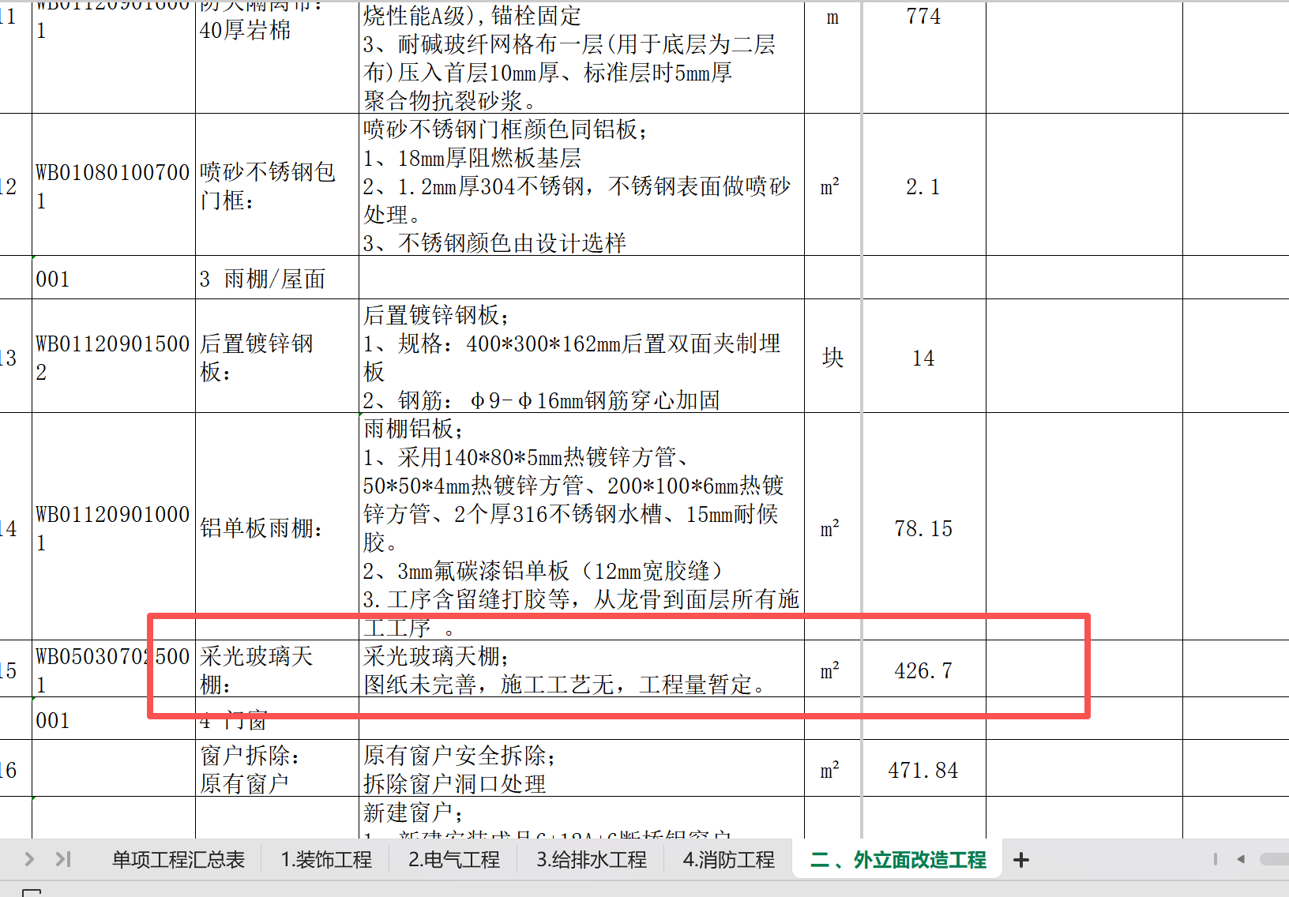 | 不包含在本次招标范围内，取消该报价清单
18 | 报价表中板子厚度是3.6mm还是6mm？ | 招标文件问题 | 报价表装饰工程 | 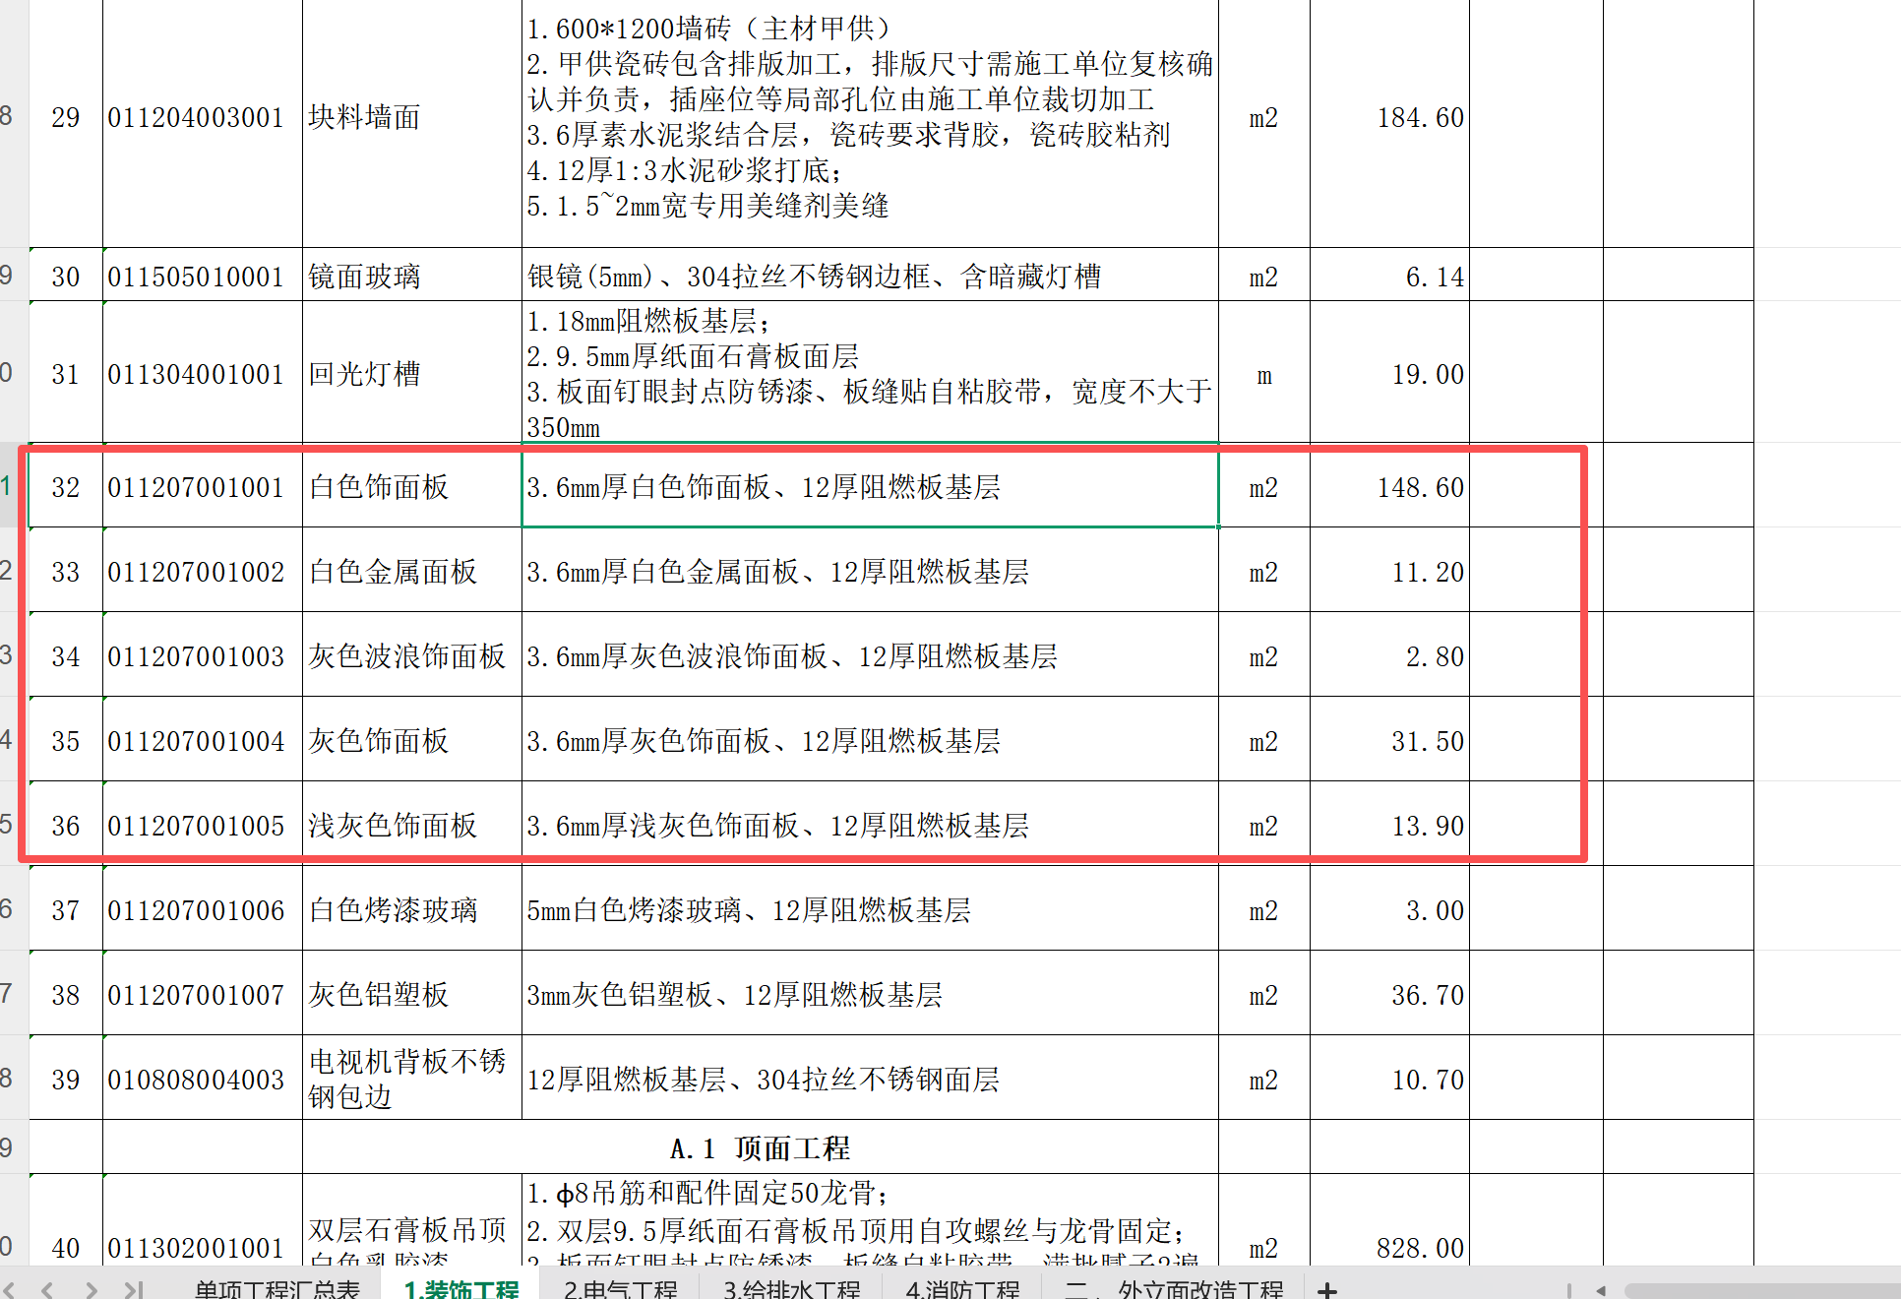 | 3.6mm
19 | 设备带指的是什么？ | 招标文件问题 | 报价表装饰工程 | 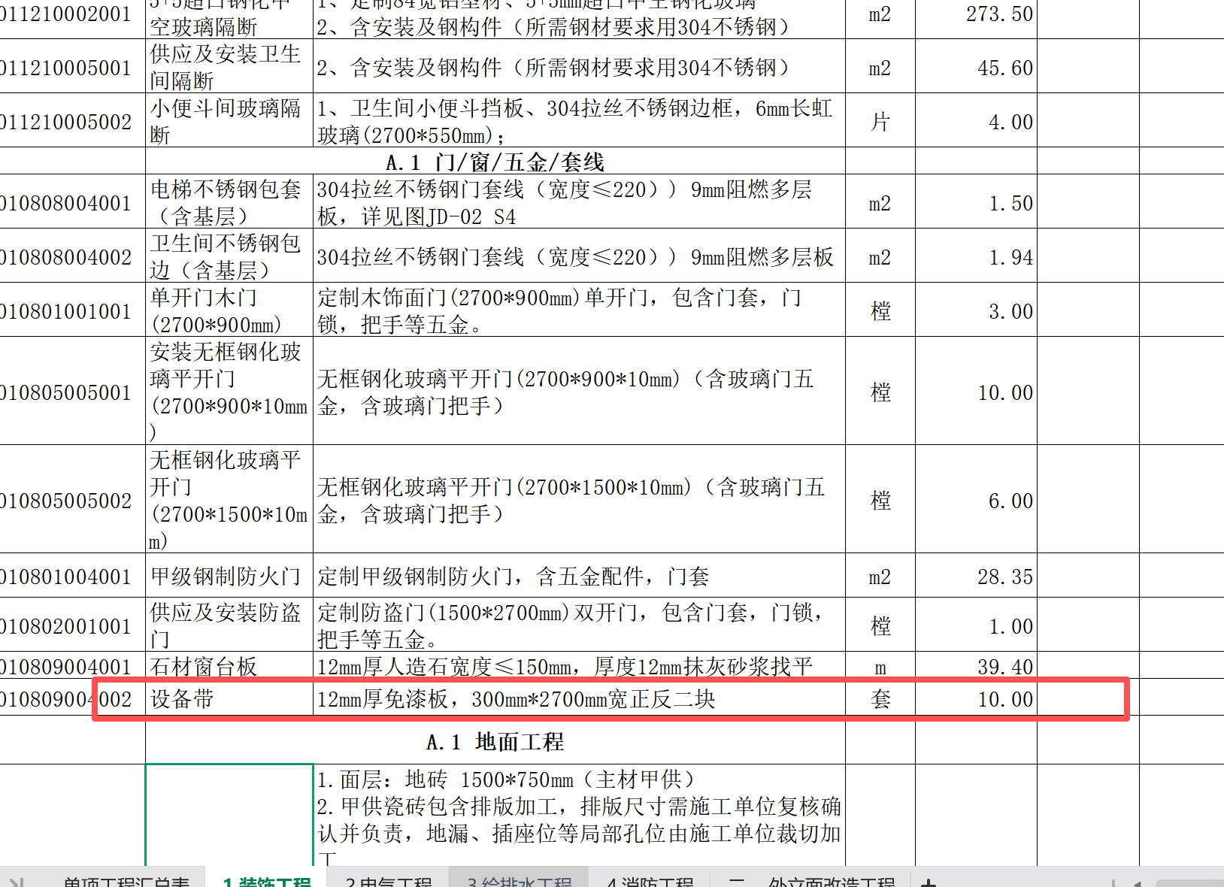 | 项目特征描述修改：增加内容：开孔包含在综合单价中，详修改清单
20 | 甲供瓷砖的单价是否可以提供 | 招标文件问题 |  |  | 暂不提供
21 | 洁净板描述的材质不太清楚，请再具体描述一下板材材质。 | 招标文件问题 | 招标清单-装饰工程-序号第44/87/132项 |  | 全部三防洁净板
22 | 木质地台单位是m3，是否有误，请再明确一下。 | 招标文件问题 | 招标清单-装饰工程-序号第114项 |  | 有误、改为㎡
23 | 清单此项楼梯扶手项目特征只有玻璃跟实木扶手两种材质，是否先按照清单描述材料报价（大样图JD-02-S1显示还有不锈钢侧板） | 招标文件问题 | 招标清单-装饰工程-序号第139项 |  | 依据大样图JD-02-S1报价
24 | 清单拆除工程内（含特殊垃圾的消纳），具体是指什么东西，是否可以提供大致的数量或者现在的照片 | 招标文件问题 | 招标清单-装饰工程-序号第146-149项 |  | 包含施工垃圾/建筑垃圾/办公垃圾等
25 | （1）电气工程一至三层有电箱AL1-AL11，约33个，电气图纸内没有相对应系统图； （2）若按电气图纸布置，每层强电只需一套楼层总箱； 请甲方再明确一下做法。 | 招标文件问题 | 招标清单-电气工程-序号第(2-12)项/ 序号第(40-50)项/ 序号第(77-87)项 | 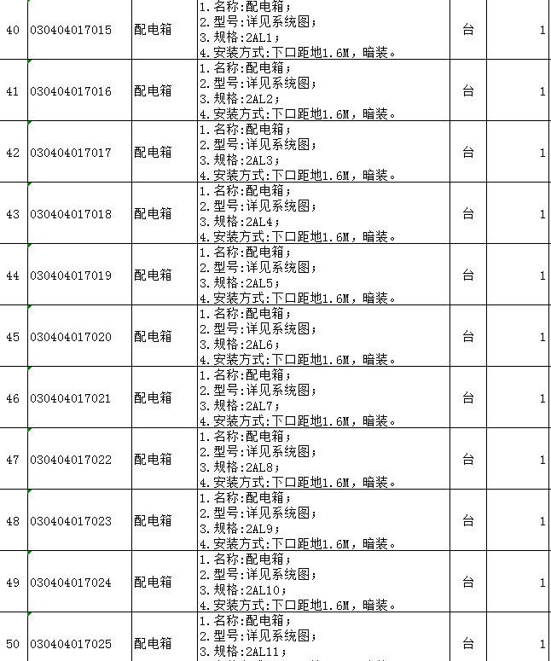 | 清单需做调整按照每楼层一套总箱报价
26 | 外立面防火隔离带的40厚岩棉，此材质与石膏板墙体填充的岩棉是同一种材质吗？请再明确一下 | 招标文件问题 | 招标清单-外立面改造工程-序号第11项 |  | 非同一材质，防火隔离带为岩棉板
27 | 外立面金属门窗拆除后，金属废料是否由施工方处理。 | 招标文件问题 | 招标清单-外立面改造工程-序号第16/20项 |  | 由施工方处理，废品处理残值含在报价内
28 | 外立面此项按项目特征描述材料应为内墙腻子及内墙涂料，请甲方再明确一下是否为内墙腻子及内墙涂料。 | 招标文件问题 | 招标清单-外立面改造工程-序号第26项 |  | 中庭部位内墙腻子及涂料
29 | 外力面保温隔热墙面第4项与第27项均为保温隔热墙面，项目特征描述很相似但也一些不同，请甲方再明确一下两项清单做法是否相同，或者项目特征描述是否有误。 | 招标文件问题 | 招标清单-外立面改造工程-序号第4/27项 | 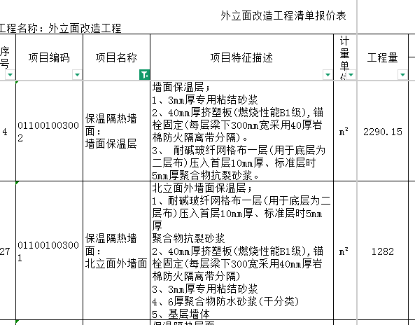 | 清单1-5为外墙做法，第27项为中庭处外墙做法，做法不同。
30 | 零星砌体项目特征描述内的结构施工图未找到，是否可以提供；此项的砌体是否需要做抹灰层请再明确一下。 | 招标文件问题 | 招标清单-外立面改造工程-序号第28项 |  | 新增墙体及门窗过梁按GB50003-2021执行图集03J104做法.
31 | 招标资料没有屋面内排水图，是否有图纸可以提供。 | 招标文件问题 | 招标清单-外立面改造工程-序号第41项 |  | 尽量利用原有内排水，清单工程量暂按30米估算
32 | 项目招标范围及管理要求内外墙施工的节点为2026年1月8日至2026年2月12日，是否在此时间内完成外立面所有项目（钢排栅、打拆、排水、基础、防水、保温隔热层、涂料面层、门窗、铝板、采光玻璃天棚等项目），工期是否偏短，请甲方再明确。 | 招标文件问题 | 项目招标范围及管理要求-第五项工期要求-序号第2条-外立面施工节点 | 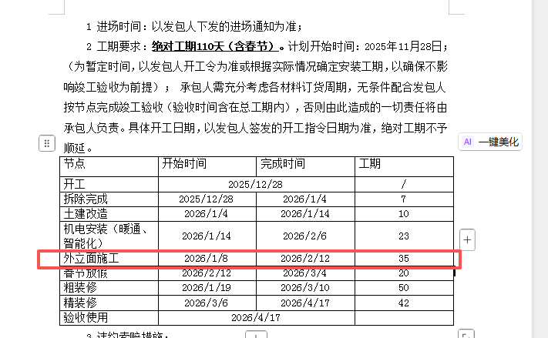 | 节点可以调整，以中标后最终制定的计划节点为准，总工期不予调整。
33 | 办公楼外围是否需要考虑围蔽 | 招标文件问题 |  |  | 需要施工围挡，1.8的临时围挡，费用含在综合单价中。
34 | 合同中消防专业分包在本次招标范围内，并要求负责施工及最终报政府监管部门验收合格。这需要图纸图审通过为前提，因目前只提供的是电子版图纸，请问中标后是否能提供盖审图章的蓝图作为施工依据？ | 图纸问题 | 合同第2页 |  | 如有需要，甲方视情况提供
35 | 我方经现场勘察，发现内外墙体普遍出现结构墙体走动裂缝。清单中无墙体裂缝处理的报价，请问如何处理？特别是室内，如果只按正常抹灰做腻子及乳胶漆，裂缝问题是解决不了的，后期还会出现裂缝，责任如何划分？ | 招标文件问题 | 见现场 | 无 | 一般裂缝挂网抹灰处理，价格体现在综合单价内； 裂缝较为严重的地方，拆除重做，按时计量。
36 | 合同中提到工程款支付方式为：现金电汇或承兑（承兑汇票产生的一切费用均由乙方承担）。请问承兑为银行承兑还是商业承兑？现金电汇和承兑的各自占比是多少？ | 招标合同问题 | 合同第7页 |  | 使用银行承兑，承兑及电汇比例，中标单位在中标后明确比例
37 | 合同中提及的“8．考虑到工程行业目前的困境，支付工程款的实际情况，乙方同意给予甲方付款宽限期20个工作日（宽限期内乙方不要求工期顺延及利息），请问与合同中“b.每月20日申报当月已完成且合格的工程量，建设单位收到经过审核无误的请款资料及发票之后，14个工作日内支付当期进度款的75%。”中的14天和20天是取20天，还是14+20累计为34天？ | 招标合同问题 | 合同第7页 |  | 34天
38 | 合同中提及的“6．对本项目而言，如工程量清单中出现工程量计算错误少算、漏项等，不予计算”，按常规，招标清单为业主方编制，应对清单中项目和工程量的准确性负责，如果清单中出现漏项或工程量计算错误且差额很大如何处理？后期是否能够根据现场进行实测实量，按实结算？ | 招标合同问题 | 合同第18页 |  | 据实结算
39 | 《项目招标范围及管理要求》中给出相关节点的开始时间、结束时间和工期。请问这个是否为强制性要求？比如：《项目招标范围及管理要求》中的拆除工程，一共给了7天工期。室内墙、顶、地拆除，室外墙面、外窗拆除，屋面拆除至结构板面，7天的工期是否合理？投标方的《施工组织设计》是否要完全响应，《项目招标范围及管理要求》中给出相关节点工期？如不响应是否会影响技术标得分？还是投标方可以根据投标单位的整体部署和实际情况进行编制？ | 招标文件问题 | 《项目招标范围及管理要求》第3页 | 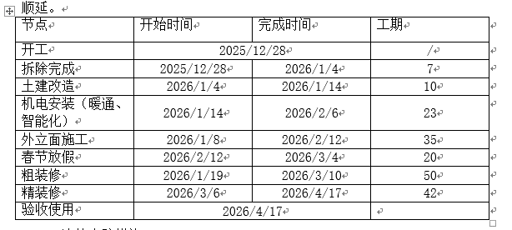 | 参照第32条
40 | 《项目招标范围及管理要求》中提及“3.1 合同签订后发包人下达进场通知起，临建工程需在7天内达到使用条件并通过建设主管部门验收，延期按1000元/天索赔，施工现场临建、围挡等除满足建设主管部门现场验收要求外，还不得低于发包人配置标准要求，要求使用集装箱房进行搭设，见《安全健康及环保现场管理标准》。”请问是否为强制要求，要求临建工程必须建设主管部门要收合格，还是甲方单位根据现场需求，满足现场施工要求验收合格即可？临建是否必须使用集装箱房？ | 招标文件问题 | 《项目招标范围及管理要求》第3页 |  | 不强制执行，一切以现场实际需求而定
41 | 《项目招标范围及管理要求》中提及“3.3.各节点延期（除验收节点外），除按5.3.1条处罚以外，还需向发包人支付1000元/天违约金，发包人有权在当期工程进度款中扣除；请问节点延期中的节点，是《项目招标范围及管理要求》中第五项、工期要求中，第2条中的表格给出的节点？还是投标人根据实际情况自行编制进度计划的节点？ | 招标文件问题 | 《项目招标范围及管理要求》第3页 |  | 参照32条
42 | 安装无框钢化玻璃平开门 | 清单问题 | 装修第13、14项 | 项目特殊描述：无框钢化玻璃平开门（含玻璃门五金，含玻璃门把手） | 项目特殊描述中：增加 地弹簧
43 | 装修第142条 楼梯底部石膏板造型吊顶 | 清单问题 |  |  | 修改为参观步行道石膏板吊顶，详修改清单
44 | 砌筑定制轻体砖隔墙(200mm轻体砖含抹灰) | 清单问题 | 装修 第4项 |  | 项目特殊描述中：增加 第2条 墙体过梁（C20混凝土）浇捣，含钢筋、模板装拆
45 | 新建玻璃门:新装地弹门 | 清单问题 | 外立面改造清单，第19条 |  | 项目特殊描述和工程量均有误，工程量清单表已作调整（拆分成3个清单项）
46 | 双面单层石膏板隔墙 | 清单问题 | 装修清单 |  | 项目特征描述修改：增加内容：石膏板面腻子及乳胶漆，详修改清单
47 | 单面单层石膏板隔墙 | 清单问题 | 装修清单 |  | 项目特征描述修改：增加内容：石膏板面腻子及乳胶漆，详修改清单
48 | 双层石膏板吊顶白色乳胶漆等所有吊顶 | 清单问题 | 装修清单 |  | 项目特征描述修改：增加内容：包含所有开孔，详修改清单
49 | 无框钢化玻璃平开门 | 清单问题 | 装修清单 |  | 项目特征描述修改：为全玻璃地弹门，详修改清单
50 | 中庭玻璃扶手 | 清单问题 | 装修清单 |  | 项目特征描述修改：内容调整详修改清单
51 | 楼梯扶手 | 清单问题 | 装修清单 |  | 项目特征描述修改：内容调整详修改清单
52 | 阶梯石膏板造型吊顶 | 清单问题 | 装修清单 |  | 修改为一级跌级天花，详修改清单
53 | 第88项清单后增加第89项“格栅吊顶”，其后清单项按顺序修改 | 清单问题 | 装修清单 |  | 具体内容详修改清单：
54 | 5+5超白钢化中空玻璃隔断 | 清单问题 | 装修清单 第7项 | 工程量修改 | 调整为 225.72平方

